Sheet1
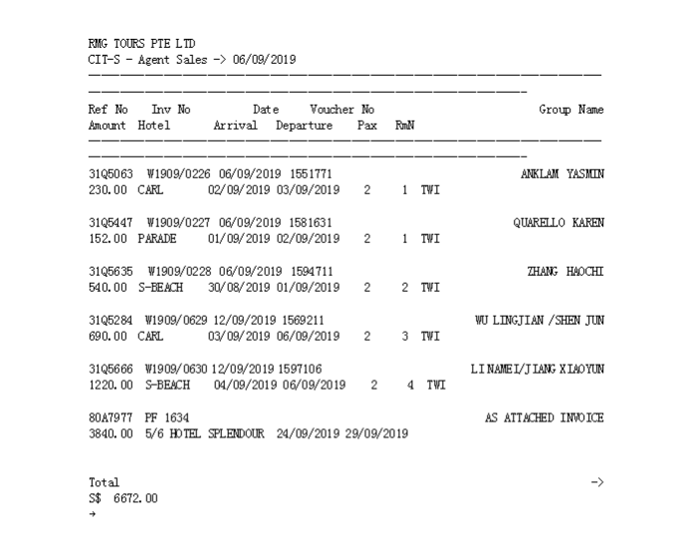

1551771 | 230
1581631 | 152
1594711 | 540
1569211 | 690
1597106 | 1220
1598727 | 2880
1598733 | 960
 | 6672

确认应付款金额：6672 |  | 付款单编号：P190916114711535

